进度反馈手机端2
手机端登录成功(企业微信版）

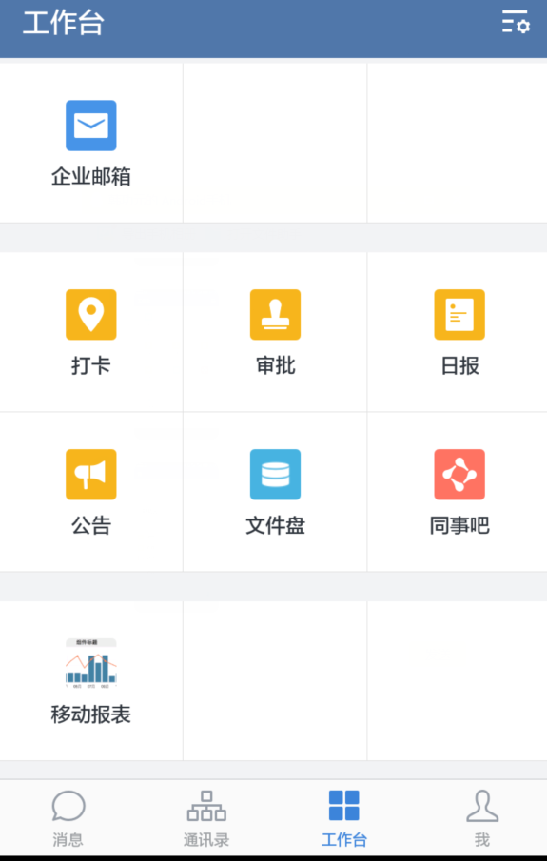
 |  |  |  | 当前任务1：
 |  |  |  | 机型： | PC360-7 | 机号： | DZ54756 | 工序： | 发动机大修
 |  |  |  | 当前状态： | 未开始

 |  |  |  | 当前任务2：
 |  |  |  | 机型： | PC360-7 | 机号： | DZ54756 | 工序： | 发动机大修
 |  |  |  | 当前状态： | 进行中

 |  |  |  | 当前任务3：
 |  |  |  | 机型： | PC360-7 | 机号： | DZ54756 | 工序： | 发动机大修
 |  |  |  | 当前状态： | 暂停

维修
日志
大修
意向

消息 | 通讯录 | 工作台 | 我

统一工作台：根据客户标签，数据驱动，驱动所有业务活动

